Sheet1
操作説明書
システム名 | 飲食店オーダー登録APIシステム | 作成日 | 2020.10.27
操作説明書名 | ストア情報の取得、登録、編集、削除 | 作成者 | 株式会社セラク Bチーム
概要 | PostmanからAPIサーバに対してHTTPメソッドを送る際の操作説明書 ・メソッドの選択、key、value値の設定説明

取得

①
②
④
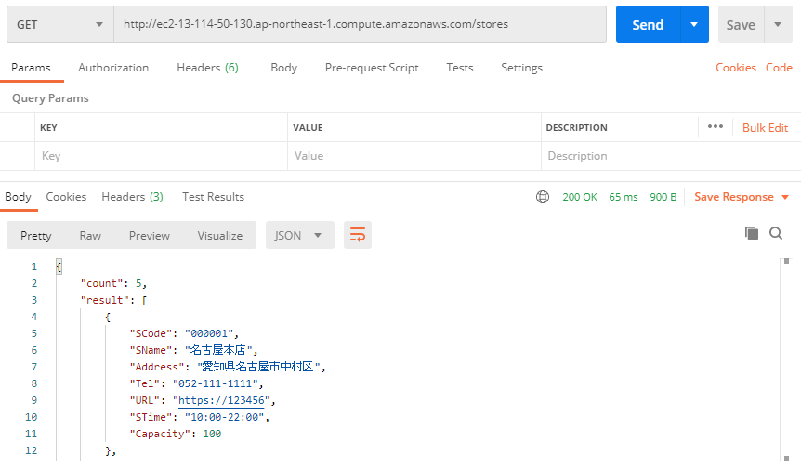
③
 |  | ・全店舗情報の取得
 |  | ①メソッドを「GET」に設定
 |  | ②「URL/stores」を入力する
 |  | ※URLはAWSにてサーバ起動時に確認すること
 |  | ③設定不要
 |  | ④Sendをクリック
 |  | ⑤全店舗の情報が表示される

⑤
 |  | ・店舗別情報の取得
 |  | ①メソッドを「GET」に設定
 |  | ②「URL/store/店舗コード(16進数6桁)」を入力する
 |  | ③設定不要
 |  | ④Sendをクリック
 |  | ⑤指定した店舗の情報が表示される

登録

①
②
⑥
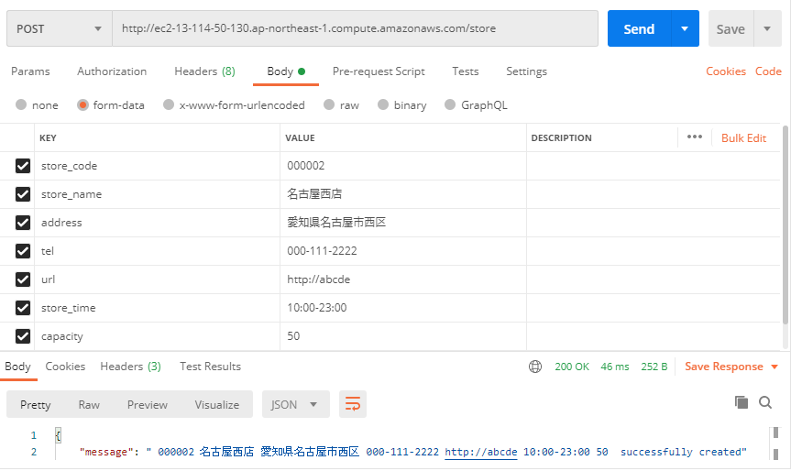
③
 |  | ・店舗情報の登録
 |  | ①メソッドを「POST」に設定
 |  | ②「URL/store」を入力する
④
⑤
 |  | ③Bodyを選択
 |  | ④KEYに下記の項目を入力
 |  | 「store_code」…店舗コード
 |  | 「store_mane」…店舗名
 |  | 「address」…住所
 |  | 「tel」…電話番号
 |  | 「url」…店舗ページ(URL)
 |  | 「store_time」…開店時間
 |  | 「capacity」…キャパシティ
 |  | ⑤VALUEに情報を入力
 |  | ⑥Sendをクリック
⑦
 |  | ⑦メッセージが表示されたら完了

変更

①
②
⑨

③
④
⑤
 |  | ・店舗情報の変更
 |  | ①メソッドを「PUT」設定
 |  | ②「URL/store」を入力する
 |  | ③Paramsを選択
 |  | ④KEYに「store_code」を入力
 |  | ⑤VALUEに変更する店舗のコード(16進数6桁)を入力
 |  | ⑥Bodyを選択
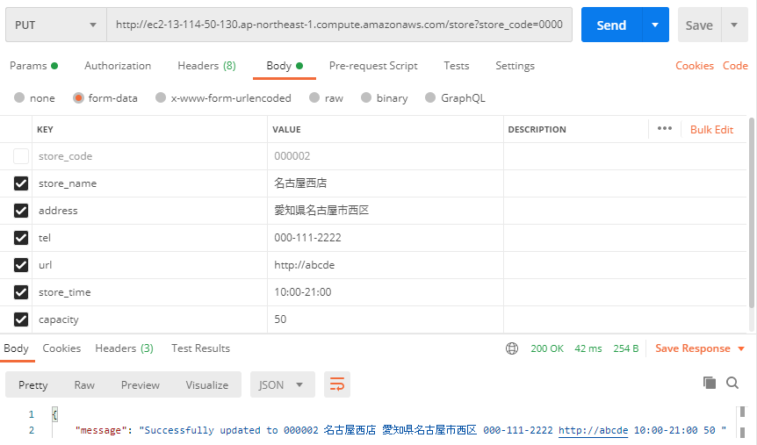
 |  | ⑦KEYに「store_code」以外の項目を入力
 |  | ⑧VALUEに情報を入力
⑥
 |  | ⑨Sendをクリック
⑦
⑧
 |  | ⑩メッセージが表示されたら完了

⑩

削除

①
②
⑥
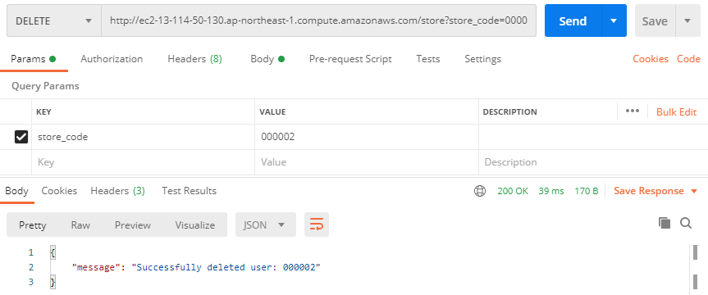
③
④
⑤
 |  | ・店舗情報の削除
 |  | ①メソッドを「DELETE」に設定
 |  | ②「URL/store」を入力する
 |  | ③Paramsを選択
 |  | ④KEYに「store_code」を入力
 |  | ⑤VALUEに削除する店舗のコード(16進数6桁)を入力
 |  | ⑥Sendをクリック
 |  | ⑦メッセージが表示されたら完了
⑦

